girder_predict_sample
COL_폭원 | "거더개수 Features" 교량의 너비 또는 폭 (단위: mm)
COL_거더개수 | 교량에서의 거더는 다리의 기둥이나 기둥 사이를 가로지르는 수평적인 구조물을 말합니다. 해당 구조물의 개수를 의미함 (단위: 개) "COL_바닥슬라브두께 예측 변수"

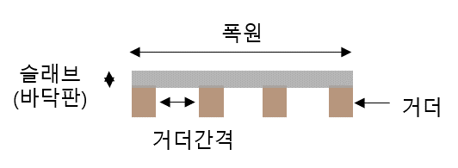
Feature Data | Label Data
COL_폭원 | COL_거더개수
35900 | 14
20640 | 8
11400 | 4
12400 | 5
12400 | 5
18400 | 10
20900 | 8
29400 | 11
20400 | 8
11150 | 4
29400 | 11

